Колпаков_5 кВт_230V
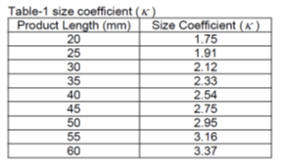
Расчет емкости ЗПТ
(методика Колпакова, Semikron)
автор: Тихонов, 03.12.2018

методика здесь

Исходные данные:

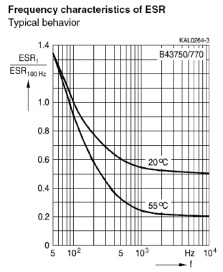
Электропитание
P= | 5000 | W | Мощность нагрузки
Pfactor= | 1.2 |  | коэфф. перегрузки
Iout= | 17.719189847 | Arms | пиковое значение синусоидального выходного тока (rms)
Uline= | 230 | V | линейное напряжение сети RMS
Us= | 325.26911935 | V | DC напряжение питания после моста
cosfi= | 0.85 |  | косинус угла между током и напряжением

Конденсаторы
C1= | 0.82 | mF | емкость одного конденсатора
Umax= | 400 | V | рабочее напряжение (datasheet)
Ureal= | 162.63455967 | Vdc | реальное напряжение на конденсаторе
Io= | 2.66 | Arms | rated ripple current (datasheet)
I= | 9.745554416 | Arms | real capacitor ripple current
Тип | 400MXK820MEFCSN30X55
Lo= | 3000 | hours | rated TimeLife at 105°C
Tmax= | 105 | °C
R= | 0.32364973331 | Ohm | ESR at 120Hz
Rf= | 0.064729946663 | Ohm | ESR@PWMfreq
S= | 66 | см2 | площадь поверхности
tan(b)= | 0.2 |  | dissipation factor@120Hz
k= | 3.16 |  | size coeff for L=55mm

Type capacitor: Snap-in

Прочее
Life= | 30 | лет | срок службы, не менее (ТЗ)
LT= | 50000 | час | наработка на отказ, не менее (ТЗ)
t_env= | 60 | °C | температура воздуха (ТЗ)
f= | 8000 | Hz | частота ШИМ | f(Hz) | K*Ir
 |  |  |  | 50 | 0.8
 |  |  |  | 100 | 1
 |  |  |  | 300 | 1.15
 |  |  |  | 500 | 1.2
 |  |  |  | 1000 | 1.25
Расчеты |  |  |  | 10000 | 1.4

Creq= | 1.0631513908 | mF | необходимая емкость конденсаторов ЗПТ (0,06 mF на 1 Arms)

Ck= | 1.35 |  | частотный коэфф. (из графика при 8 kHz)

РАСЧЕТ КОЛ-ВА КОНДЕНСАТОРОВ
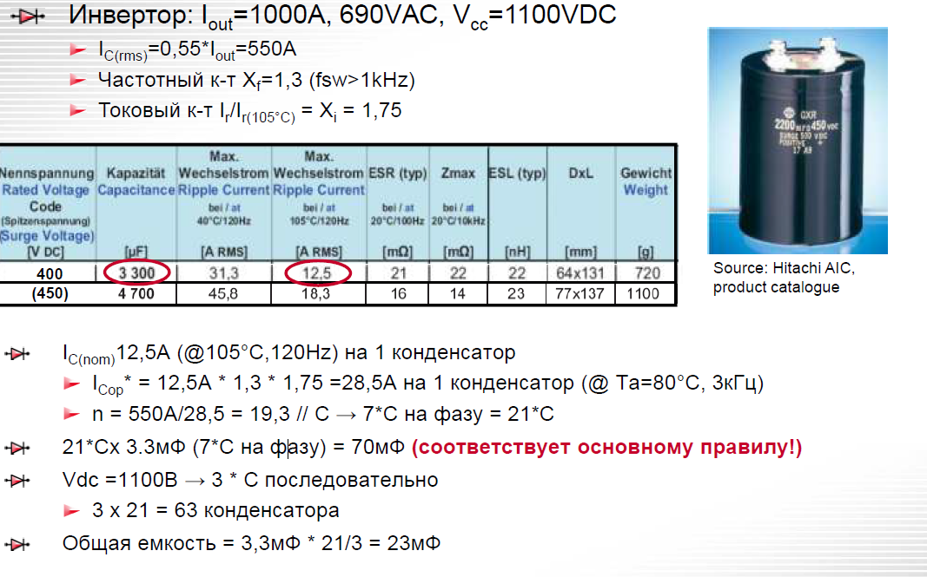
Xi= | 1 |  | токовый коэфф. (из графика)
Xf= | 1.35 |  | частотный коэфф. (из графика при 8 kHz)

Icap= | 3.591 | Arms | рабочий ток на 1 конденсатор Ta=80°C, 8kHz
n= | 2.7138831568 |  | необходимое кол-во конденсаторов
npar= | 2 |  | выбираем n вручную
С1= | 1.64 | mF | получившаяся емкость C*n
n_ser= | 2 |  | кол-во конденсаторов последовательно (по макс напряжению)
n_tot= | 4 |  | суммарное кол-во конденсаторов с учетом послед. включения
Ctot= | 0.82 | mF | Общая емкость

Life calculation

N= | 2 |  | кол-во конденсаторов в параллель
Ir= | 4.872777208 | A | ripple current через 1 конденсатор
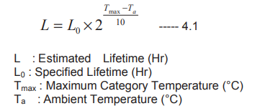
1. Life and Ambient Temperature
(include temp only)
L= | 67882.250994 | h

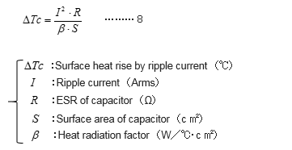
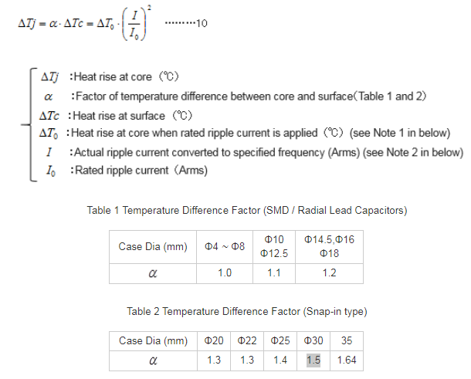
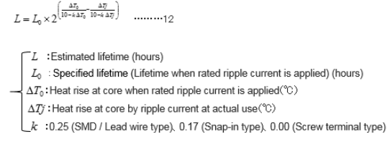
 |  |  |  |  |  | 2. Life and Ripple Current
2. Life and Ripple Current
(include temp and current ripple)
dTc= | 23.404284837 | °C

dTo= | 5 | °C

dTj= | 35.106427255 | °C
heat rise (∆Tj) exceeds 20°C by applying ripple current!!!
please contact Rubycon

L= | 237.2137169 | h
 | 0.029651714613 | year
 |  |  |  |  |  | 3. Life calculation formula for each product type
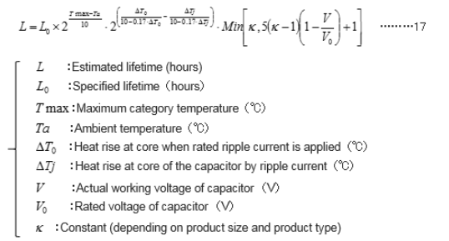
3. Life calculation formula for each product type !!!
include all factors
MIN= | 3.16 |  | //для второй части формулы
L= | 749.59534542 | h
 | 0.093699418177 | year

Колпаков_5 кВт_380V
Расчет емкости ЗПТ
(методика Колпакова, Semikron)
автор: Тихонов, 03.12.2018

методика здесь

Исходные данные:

Электропитание
P= | 5000 | W | Мощность нагрузки
Pfactor= | 1.2 |  | коэфф. перегрузки
Iout= | 10.724772802 | Arms | пиковое значение синусоидального выходного тока (rms)
Uline= | 380 | V | линейное напряжение сети RMS
Us= | 537.4011537 | V | DC напряжение питания после моста
cosfi= | 0.85 |  | косинус угла между током и напряжением

Конденсаторы
C1= | 0.82 | mF | емкость одного конденсатора
Umax= | 400 | V | рабочее напряжение (datasheet)
Ureal= | 268.70057685 | Vdc | реальное напряжение на конденсаторе
Io= | 2.66 | Arms | rated ripple current (datasheet)
I= | 5.8986250413 | Arms | real capacitor ripple current
Тип | 400MXK820MEFCSN30X55
Lo= | 3000 | hours | rated TimeLife at 105°C
Tmax= | 105 | °C
R= | 0.32364973331 | Ohm | ESR at 120Hz
Rf= | 0.064729946663 | Ohm | ESR@PWMfreq
S= | 66 | см2 | площадь поверхности
tan(b)= | 0.2 |  | dissipation factor@120Hz
k= | 3.16 |  | size coeff for L=55mm

Type capacitor: Snap-in

Прочее
Life= | 30 | лет | срок службы, не менее (ТЗ)
LT= | 50000 | час | наработка на отказ, не менее (ТЗ)
t_env= | 60 | °C | температура воздуха (ТЗ)
50 | 0.8
100 | 1
300 | 1.15
500 | 1.2
1000 | 1.25
10000 | 1.4
f= | 8000 | Hz | частота ШИМ | f(Hz) | K*Ir
 |  |  |  | 50 | 0.8
 |  |  |  | 100 | 1
 |  |  |  | 300 | 1.15
 |  |  |  | 500 | 1.2
 |  |  |  | 1000 | 1.25
Расчеты |  |  |  | 10000 | 1.4

Creq= | 0.64348636814 | mF | необходимая емкость конденсаторов ЗПТ (0,06 mF на 1 Arms)

Ck= | 1.35 |  | частотный коэфф. (из графика при 8 kHz)

РАСЧЕТ КОЛ-ВА КОНДЕНСАТОРОВ

Xi= | 1 |  | токовый коэфф. (из графика)
Xf= | 1.35 |  | частотный коэфф. (из графика при 8 kHz)

Icap= | 3.591 | Arms | рабочий ток на 1 конденсатор Ta=80°C, 8kHz
n= | 1.6426134896 |  | необходимое кол-во конденсаторов
npar= | 2 |  | выбираем n вручную
С1= | 1.64 | mF | получившаяся емкость C*n
n_ser= | 2 |  | кол-во конденсаторов последовательно (по макс напряжению)
n_tot= | 4 |  | суммарное кол-во конденсаторов с учетом послед. включения
Ctot= | 0.82 | mF | Общая емкость

Life calculation

N= | 2 |  | кол-во конденсаторов в параллель
Ir= | 2.9493125206 | A | ripple current через 1 конденсатор

1. Life and Ambient Temperature
(include temp only)
L= | 67882.250994 | h

 |  |  |  |  |  | 2. Life and Ripple Current
2. Life and Ripple Current
(include temp and current ripple)
dTc= | 8.5740073951 | °C

dTo= | 5 | °C

dTj= | 12.861011093 | °C

please contact Rubycon

L= | 31678.647669 | h
 | 3.9598309586 | year
 |  |  |  |  |  | 3. Life calculation formula for each product type

3. Life calculation formula for each product type !!!
(include all factors)
MIN= | 3.16 |  | //для второй части формулы
L= | 100104.52663 | h
 | 12.513065829 | year

Горный №1
Расчет емкости ЗПТ
(методика Горного университета)
Метод №1. Классический
заключается в рассмотрении конден сатора как фильтрующего элемента, при- меняемого для уменьшения низкочастот- ной составляющей пульсаций напряжения

автор: Тихонов, 03.12.2018
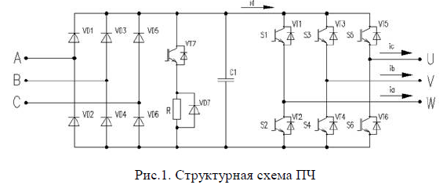
методика здесь

Исходные данные:

Электропитание
P= | 6000 | W | Мощность нагрузки
Pfactor= | 1.2 |  | коэфф. перегрузки
Iout= | 17.719189847 | Arms | пиковое значение синусоидального выходного тока (rms)
Uce= | 2.05 | V | напряжение насыщения IGBT (из графика в pdf)
Uline= | 230 | V | линейное напряжение сети RMS
Us= | 325.26911935 | V | DC напряжение питания после моста
cosfi= | 0.85 |  | косинус угла между током и напряжением
m= | 6 |  | схема выпрямителя (m-импульсная схема)

Расчет

q= | 0.057142857143 |  | коэфф. пульсаций
C= | 0.87387741481 | mF | требуемая емкость конденсатора

